Dados
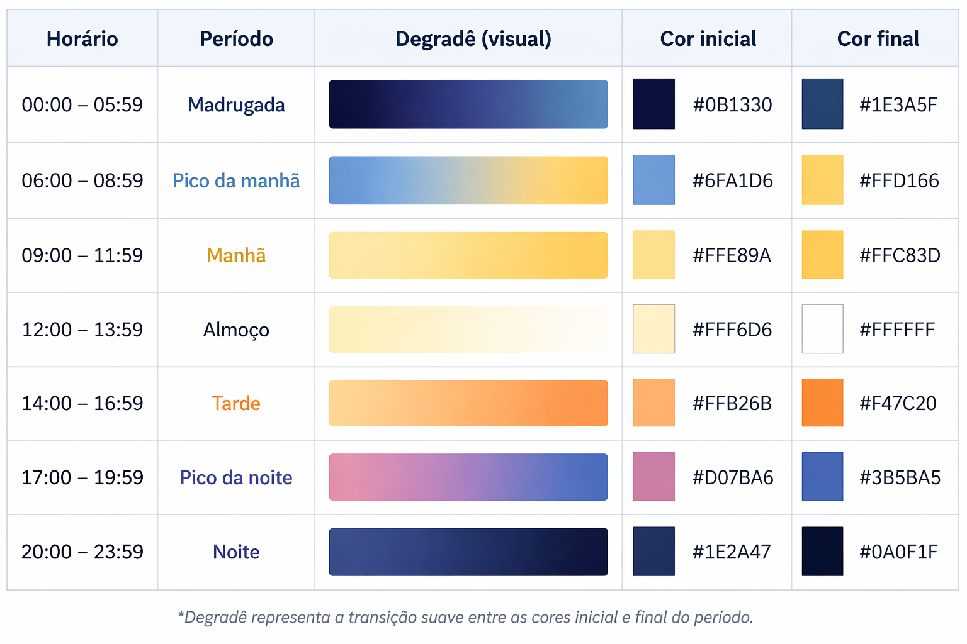
Constantes | Valor | Nome | O que faz? | Fórmula | Classificação | Fator Chuva | Peso | Fator horário | Início | Término | Classificação | Peso
Raio da Terra (m) | 6371008.80 | Fórmula de Haversine | Calcula a distância entre dois pontos na superfície da Terra | d=2r⋅arcsin(sin2(2Δϕ​)+cos(ϕ1​)cos(ϕ2​)sin2(2Δλ​)​) | Sem chuva | 0 | 1.0 | 1 | 0:00:00 | 5:59:00 | Madrugada | 0.9
 |  | Fórmula do peso |  | Peso = distância * (1*largura+2*hora+3*tipo+4*fluxo)/10 * (largura/10) * (tipo /10) * (fluxo/10) | Garoa | 1 | 1.1 | 2 | 6:00:00 | 8:59:00 | Pico da manhã | 1.8
 |  |  |  |  | Chuva fraca | 2 | 1.2 | 3 | 9:00:00 | 11:59:00 | Manhã | 1.2
 |  |  |  |  | Chuva moderada | 3 | 1.3 | 4 | 12:00:00 | 13:59:00 | Almoço | 1.4
 |  |  |  |  | Chuva forte | 4 | 2.0 | 5 | 14:00:00 | 16:59:00 | Tarde | 1.3
 |  |  |  |  | Chuva muito forte | 5 | 2.5 | 6 | 17:00:00 | 19:59:00 | Pico da noite | 2.0
 |  |  |  |  | Chuva extrema | 6 | 3.0 | 7 | 20:00:00 | 23:59:00 | Noite | 1.0

 |  |  |  |  | Fator de Presença | Classificação
 |  |  |  |  | 0 | Não
 |  |  |  |  | 1 | Sim

 |  |  |  |  | Fator da via | Classificação | Peso
 |  |  |  |  | 1 | Estreita | 1.5
 |  |  |  |  | 2 | Intermediária | 1.0
 |  |  |  |  | 3 | Larga | 0.5

 |  |  |  |  | Fator de fluxo | Classificação | Peso
 |  |  |  |  | 1 | Muito baixo | 0.5
 |  |  |  |  | 2 | Baixo | 1.0
 |  |  |  |  | 3 | Médio | 1.5
 |  |  |  |  | 4 | Alto | 2.0
 |  |  |  |  | 5 | Muito alto | 2.5

 |  |  |  |  | Fator tipo da via | Classificação | Peso
 |  |  |  |  | 1 | Residencial | 1.0
 |  |  |  |  | 2 | Coletora | 1.5
 |  |  |  |  | 3 | Arterial | 2.0
 |  |  |  |  | 4 | Rodovia | 0.5

 |  |  |  |  | Fator veículo | Classificação
 |  |  |  |  | 1 | Automóvel
 |  |  |  |  | 2 | Caminhão

